参加申込書
＜参加申込書送信先＞
FAX：04-2962-6082 E-mail: Hiroki.Masuoka@yaskawa.co.jp
株式会社安川電機 入間事業所 TQM推進部 K30推進課
増岡 浩喜 （ますおか ひろき）宛
第 ６４８２回 改善事例選抜大会 参加申込書
会場までの略図

● 『さいたま市文化センター』 〒336-0024 埼玉県さいたま市南区根岸１丁目７−１
＜交通のご案内＞ 【南浦和駅をご利用の場合】
JR京浜東北線・武蔵野線「南浦和駅」西口より徒歩7分

所在地 |  | 〒
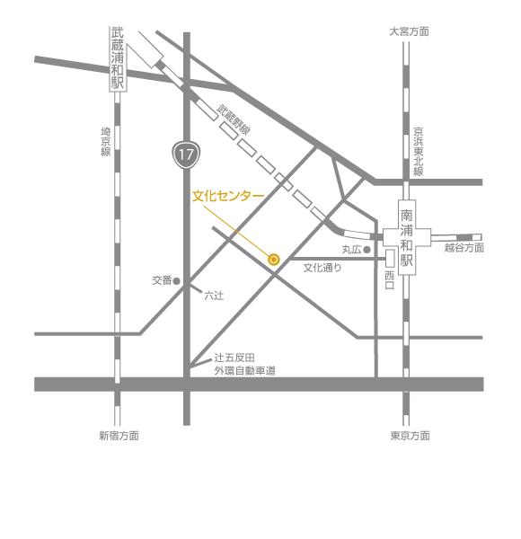

ﾌﾘｶﾞﾅ
会社・事業所名
申込責任者 | ﾌﾘｶﾞﾅ
 | 所 属
 | ﾌﾘｶﾞﾅ
 | 氏名

 | ＴＥＬ

 |  |  |  |  |  |  |  | さいたま市文化センターは、埼玉県さいたま市南区根岸にある多目的ホール。完成当時は埼玉県内最大のホールであった。旧称は「浦和市文化センター」。 ウィキペディア
 | ＦＡＸ |  |  |  |  |  |  | 所在地： 〒336-0024 埼玉県さいたま市南区根岸１丁目７−１
 |  |  |  |  |  |  |  | 電話： 048-866-3171

 | E-mail

ＱＣサークル関東支部 埼玉地区ホームページの紹介
参加費 | 会場開催 | 幹事会社： | 4,500 | × | 名＝ | 0
 |  | 一般（会員） | 5,500 | × | 名＝ | 0
 |  |  |  | 合計 |  | 0
◇申込み方法 ：上段の参加申込み欄に必要事項を記入してＥメール、ＦＡＸまたは郵送にてご送付下さい。
◇申込締切日 ： 9月14日（木） ※定員130名になり次第締め切らせていただきます。 ◇参加券は一括して申込み責任者へお送りいたします。
◇参加費は申込み責任者へ請求書をお送りいたします。（振込手数料はご負担願います）
◇領収書は原則として発行致しません。振込時に銀行から発行される明細書に代えさせていただきます。
◇キャンセルについて：申し込み後のキャンセルは承りません。参加者欠席の場合は、代行者のご参加をお願いします。
◇問合せ先(大会事務局) 株式会社安川電機 入間事業所 ＴＱＭ推進部 Ｋ３０推進課
増岡 浩喜（ますおか ひろき）宛
〒358-8555 埼玉県入間市上藤沢480番地
TEL：04-2962-5151 携帯：080-9057-6410
FAX：04-2962-6082 E-mail: Hiroki.Masuoka@yaskawa.co.jp
地区内の研修･大会等の情報を常時掲載しています。
ＱＣサークル関東支部 埼玉地区 で検索
https://qc-members.jp/kanto/saitama

《ＱＣサークル埼玉地区の活動に関する問合せ》
〒354-8501
埼玉県 入間郡三芳町藤久保１１３１
大崎電気工業㈱ 埼玉事業所
品質保証部 品質システム課
ＱＣサークル関東支部埼玉地区 事務局
金丸 淳子 （かなまる じゅんこ）
E-mail：qc.kanamaru@osaki.co.jp
電話： 049-258-3995 FAX： 049-258-4236



 |  |  |  |  |  |  | ※本申込書の個人情報は、ＱＣサークル関東支部埼玉地区の活動目的以外には使用致しません。

 |  |  |  |  |  |  |  |  | 私たちｻｰｸﾙは総勢15名からなる野郎（ヤﾛｰｯ！）集団です。業務はﾃﾞｻﾞｲﾝﾌﾞﾚｰﾄﾞの生産設備ｵﾍﾟﾚｰﾀｰを担当しており、【後工程はお客様】の 気持ちで業務を遂行しています。今回のﾃｰﾏは自動設備のﾁｮｺ停を低減させる為に、特性要因図を駆使し要因解析を行い、稼働率向上に 結び付けた事例です。

